界面操作
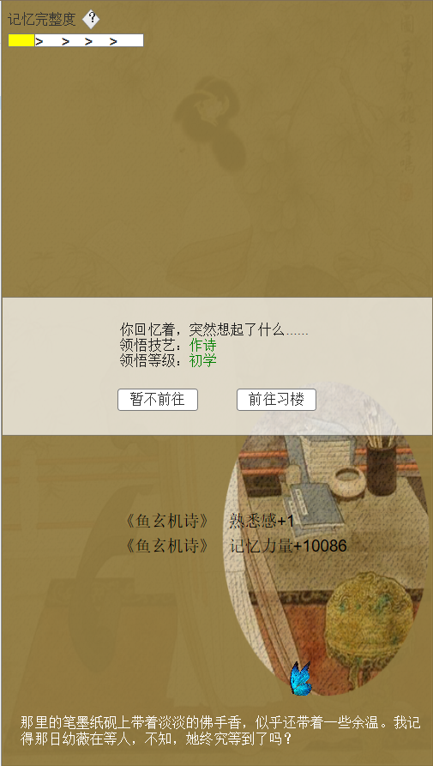
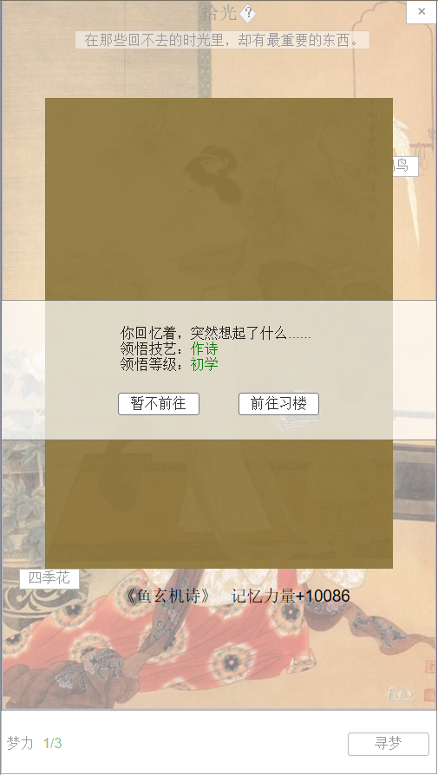
1.寻梦 |  |  |  | 2.忆梦

1

2
3

 | 序号 | 名称 | 操作说明 |  | 显示说明 |  |  |  | 修改备注
 | 1 | 领悟文本 |  |  | 显示领悟文本信息、领悟技艺类型、领悟等级
 | 2 | 暂不前往 | 1.寻梦触发时，单击“暂不前往”按钮，返回拾光主界面； 2.忆梦触发时，单击“暂不前往”按钮，返回记忆界面；
 | 3 | 前往习楼 | 1.寻梦触发时，单击“前往习楼”按钮，跳转习楼主界面 2.忆梦触发时，单击“前往习楼”按钮，跳转习楼主界面

3
1
2
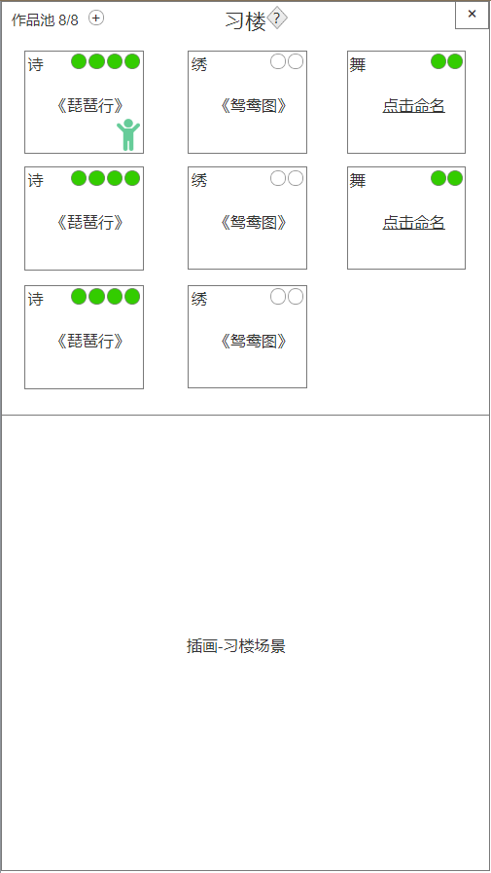
4
6
3.习楼主界面 |  |  |  |  |  | 序号 | 名称 | 操作说明 |  | 显示说明 | 修改备注
 |  |  |  |  |  | 1 | 标题及系统说明按钮 | 单击系统说明按钮，弹窗说明
 |  |  |  |  |  | 2 | 返回按钮 | 单击返回按钮，回到地图界面
 |  |  |  |  |  | 3 | 作品池 | 单击“+”按钮，弹窗提示扩充空间 |  | 显示作品池容纳数量(a/b)a=当前作品 b=可容纳作品 作品池容纳数量满时，拾光系统不再触发技艺
5
 |  |  |  |  |  | 4 | 作品及次数 | 单击作品，插画显示学习状态 |  | 显示技艺类型、作品名称、图标、学习次数（状态分为可学习和不可学习）
 |  |  |  |  |  | 5 | 随机事件NPC |  |  | 若有触发随机事件，则显示人物图标 | 随机事件说明跳转
 |  |  |  |  |  | 6 | 取名 | 单击“点击命名”，弹窗给自己的作品命名
 |  |  |  |  |  | 7 | 习楼场景 |  |  | 显示习楼学习场景

7

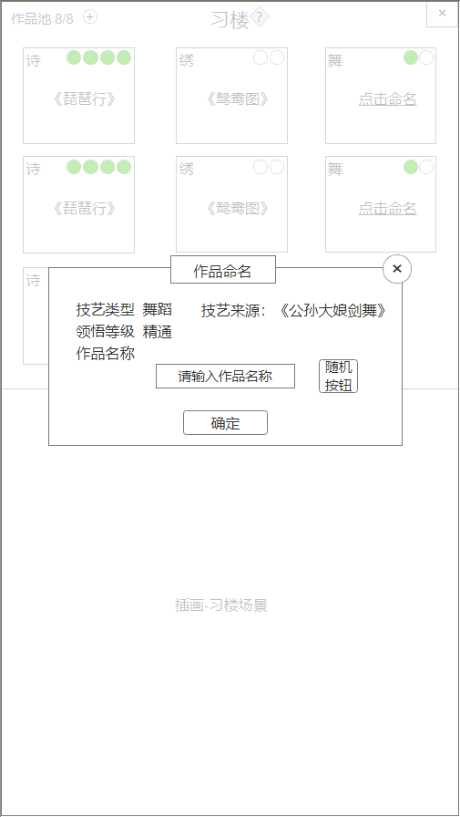
4.作品命名 |  |  |  |  |  | 序号 | 名称 | 操作说明 |  | 显示说明 | 修改备注
 |  |  |  |  |  | 1 | 标题 |  |  | 显示标题“作品命名”
 |  |  |  |  |  | 2 | 关闭按钮 | 单击关闭弹窗
 |  |  |  |  |  | 3 | 技艺及作品信息 |  |  | 显示技艺类型：诗、画、绣、舞、乐 显示领悟等级：陌生、初学、熟悉、精通、高手 显示技艺来源：拾光记忆名称
 |  |  |  |  |  | 4 | 名称输入框 | 单击输入框，弹出输入法输入名称
 |  |  |  |  |  | 5 | 随机按钮 | 单击按钮，从作品名称随机库中随机1个 |  |  | 随机名称库
 |  |  |  |  |  | 6 | 确定按钮 | 单击确定按钮，确定命名

1
2

3

4
5

6

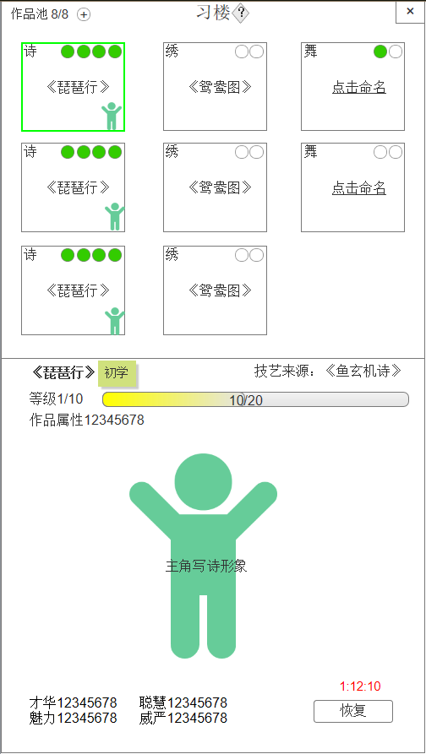
5.习楼学习 |  |  |  |  |  | 序号 | 名称 | 操作说明 |  | 显示说明 | 修改备注
次数倒计时 |  |  |  |  |  | 1 | 作品名称及领悟等级 |  |  | 显示作品名称及领悟等级标签
 |  |  |  |  |  | 2 | 技艺来源 |  |  | 显示技艺来源的拾光记忆
 |  |  |  |  |  | 3 | 等级 |  |  | 显示等级 a/b a=当前等级；b=满级等级
 |  |  |  |  |  | 4 | 经验进度 |  |  | 显示经验进度 a/b a=当前等级已学习经验；b=当前升级所需经验
 |  |  |  |  |  | 5 | 作品属性 |  |  | 显示作品总属性
 |  |  |  |  |  | 6 | 人物形象 |  |  | 【动画】显示人物，类型：写诗、作画、刺绣、舞蹈、乐器
 |  |  |  |  |  | 7 | 四项属性 |  |  | 显示四项属性
 |  |  |  |  |  | 8 | 学习次数 |  |  | 暂无次数时，显示倒计时状态 有次数时，显示次数提示图标
 |  |  |  |  |  | 9 | 恢复/学习按钮 | 无次数时，单击恢复按钮，弹出使用恢复道具弹窗； 有次数时，单击学习按钮，增加学习经验； 等级到达上限时，单击评定按钮，请求老师评定作品等级，弹窗评定结果 |  | 若无学习次数，显示恢复按钮； 若有学习次数，显示学习按钮； 若作品等级达到上限，显示评定按钮

1
2

3
4

5

6

8
7

9

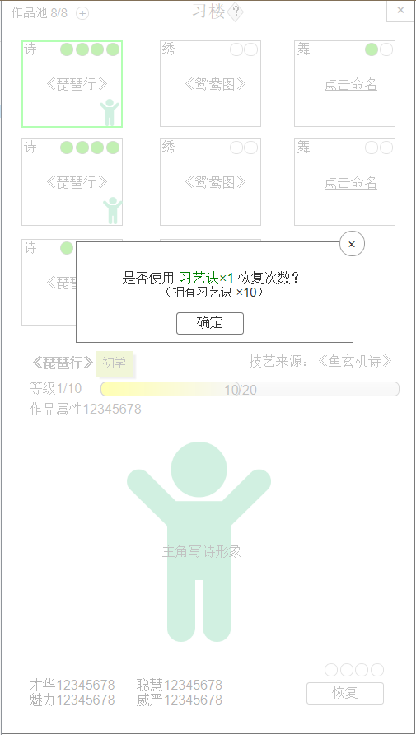
6.使用道具恢复 |  |  |  |  |  | 序号 | 名称 | 操作说明 |  | 显示说明 | 修改备注
 |  |  |  |  |  | 1 | 关闭按钮 | 单击关闭弹窗
 |  |  |  |  |  | 2 | 使用提示 |  |  | 显示使用恢复次数提示及拥有道具数量
 |  |  |  |  |  | 3 | 确定按钮 | 单击确定按钮，确定使用

1
2

1

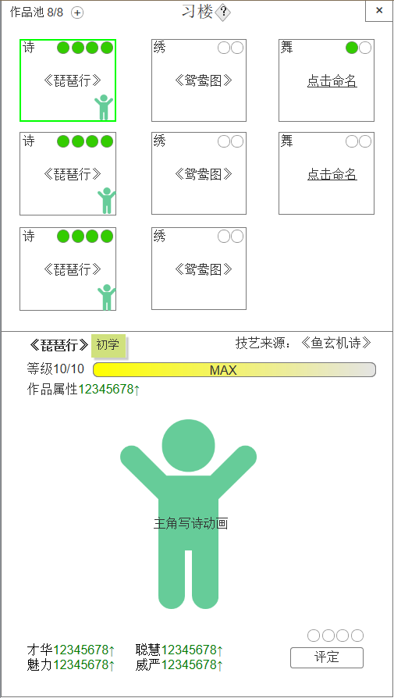
7.作品等级满 |  |  |  |  |  | 序号 | 名称 | 操作说明 |  | 显示说明 | 修改备注
 |  |  |  |  |  | 1 | 等级 |  |  | 等级显示满级
 |  |  |  |  |  | 2 | 经验进度 |  |  | 不可继续升级时，经验显示MAX
 |  |  |  |  |  | 3 | 评定按钮 | 等级到达上限时，单击评定按钮，请求老师评定作品等级，弹窗评定结果

1
2

3

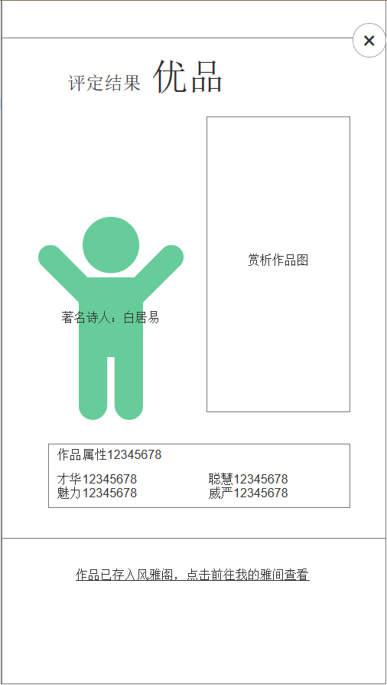
2
1
8.评定结果 |  |  |  |  |  | 序号 | 名称 | 操作说明 |  | 显示说明 | 修改备注
 |  |  |  |  |  | 1 | 评定结果 |  |  | 根据作品属性显示评定结果
 |  |  |  |  |  | 2 | 关闭按钮 | 单击关闭弹窗
 |  |  |  |  |  | 3 | 评定NPC |  |  | 显示NPC形象、名字、评价语录
 |  |  |  |  |  | 4 | 作品图 |  |  | 显示作品成品图
 |  |  |  |  |  | 5 | 作品属性说明 |  |  | 显示作品总属性及四项具体属性
评价内容
 |  |  |  |  |  | 6 | 前往风雅阁 | 单击前往风雅阁-我的雅间 |  | 显示提示内容

3
4

5

6

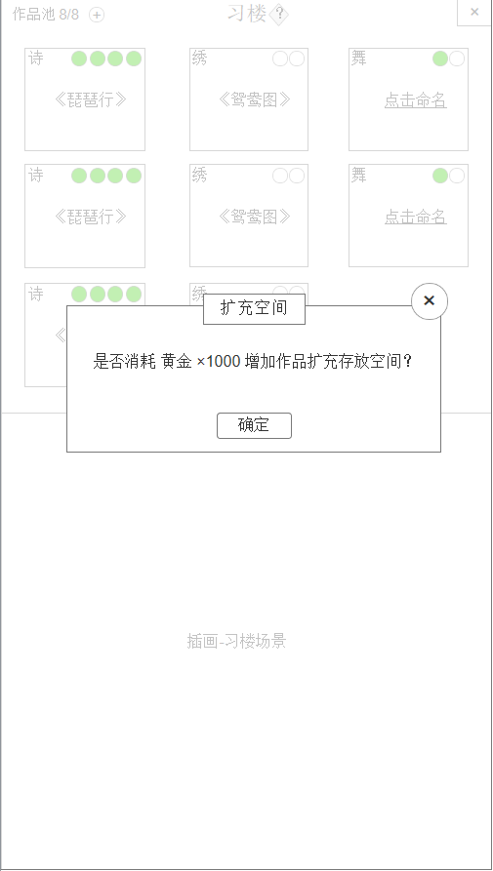
9.扩充空间 |  |  |  |  |  | 序号 | 名称 | 操作说明 |  | 显示说明 | 修改备注
 |  |  |  |  |  | 1 | 标题 |  |  | 显示标题“扩充空间”
 |  |  |  |  |  | 2 | 关闭按钮 | 单击关闭弹窗
 |  |  |  |  |  | 3 | 消耗提示 |  |  | 显示扩充空间需要消耗的黄金数量
 |  |  |  |  |  | 4 | 确定按钮 | 单击确定，请求扩充空间数量

1
2

3

4

10.随机事件 |  |  |  |  |  | 序号 | 名称 | 操作说明 |  | 显示说明 | 修改备注
 |  |  |  |  |  | 1 | 随机事件NPC | 单击随机事件NPC，显示对话 |  | 显示NPC形象及名字，NPC从右侧进入

1

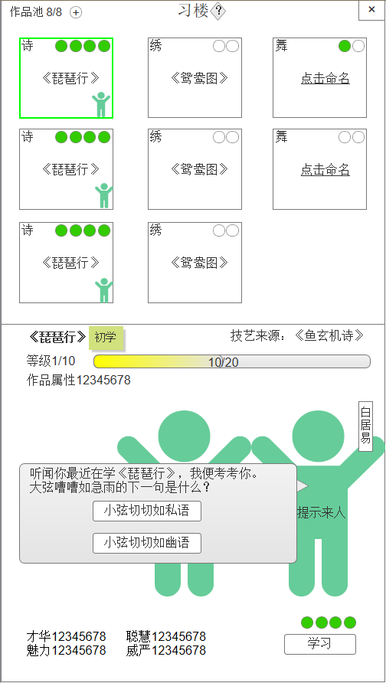
11.事件问答 |  |  |  |  |  | 序号 | 名称 | 操作说明 |  | 显示说明 | 修改备注
 |  |  |  |  |  | 1 | 对话 | 单击正确选项，随机增加一种属性，npc反馈文本； 单击错误选项，不增加属性，npc反馈文本 |  | 显示对话文本及答案选项 | 查看事件配置

1

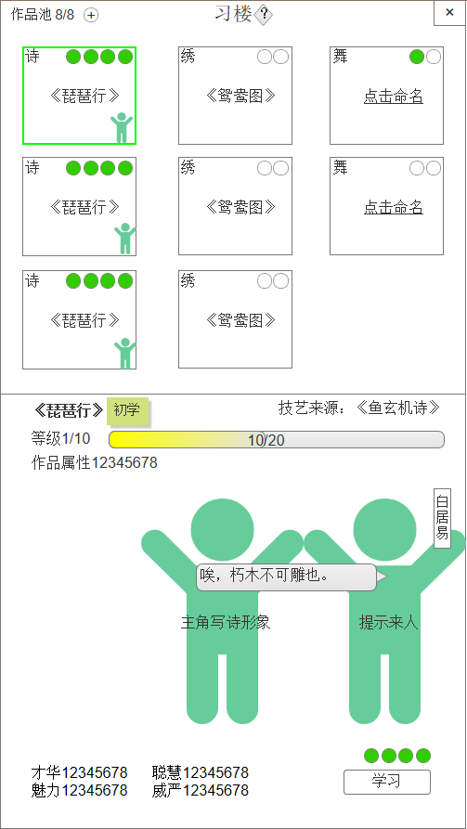
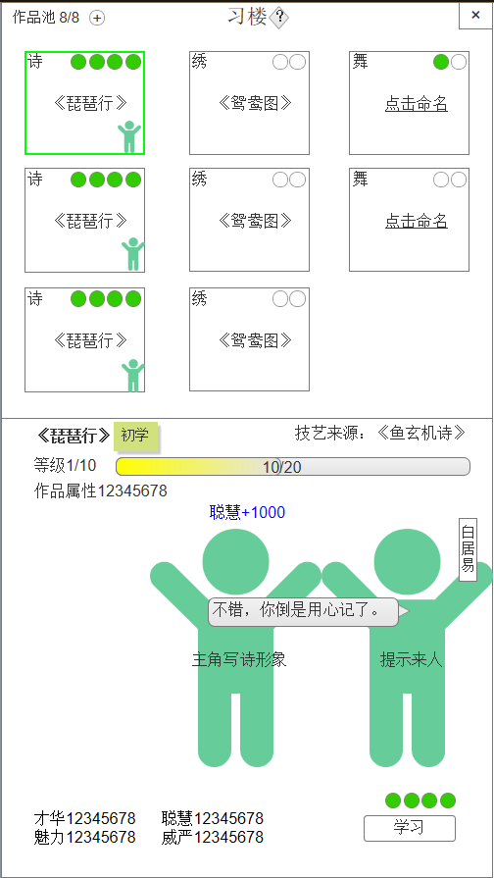
12.选择错误 |  |  |  |  |  | 13.选择正确

2

1
1

